Teilkostenrechnung
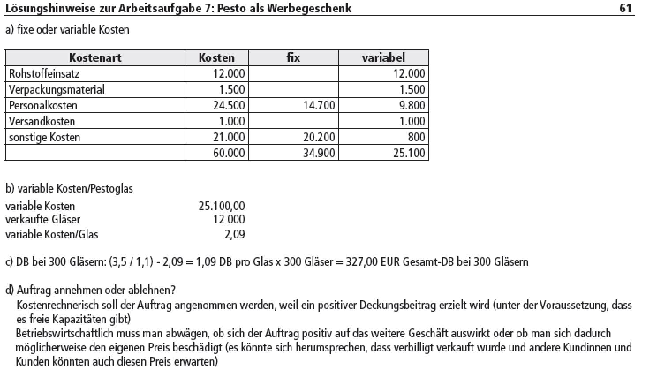
3.1. Pesto
a
Kostenart | Kosten | fix | variabel
Rohstoffeinsatz | 12000 |  | 12000
Verpackungsmat. | 1500 |  | 1500
Personalkosten | 24500 | 14700 | 9800
Versandkosten | 1000 |  | 1000
sonstige Kosten | 21000 | 20200 | 800
 | 60000 | 34900 | 25100

b
Kv | 25100
verkaufte Gläser | 12000
Kv pro Glas | 2.09

c
DB bei 300 Gläsern
Brutto | 3.5
Ust | 0.32
Netto | 3.18
-KV | -2.09
DB pro Glas u gesamt | 1.09 | 300 | 328.00

d
siehe Beilage |  |  |  | g grafische Lösung
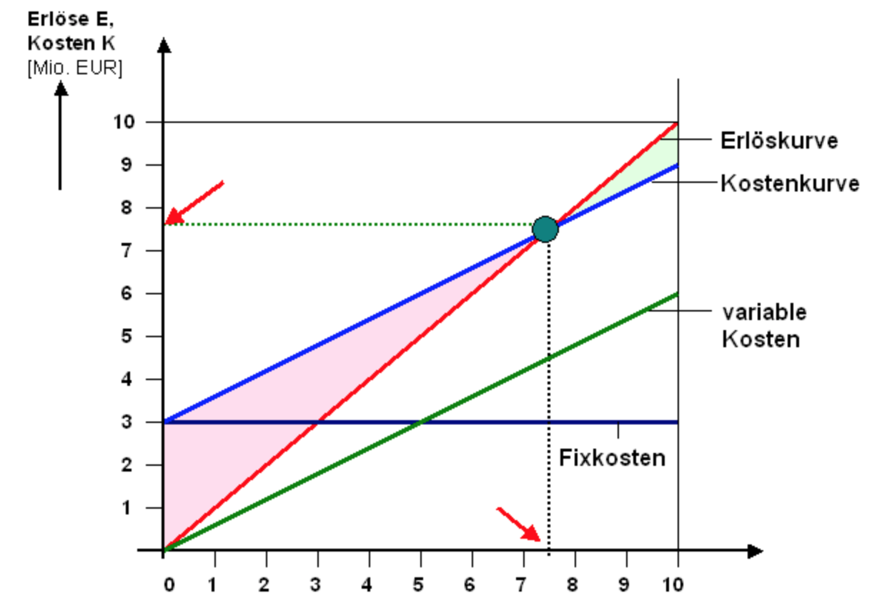
e
Break Even Point
Kf | 34900

DB
Brutto | 5.5
Ust | 0.50
Netto | 5.00
-KV | -2.09
DB pro Glas u gesamt | 2.91

BEP Stück | 11,993.13
aufrunden | 11,994 | Stück

f
Mindestumsatz | 59,970.00 | Euro = Stück* Nettopreis (5,00)

h
Anschaffungswert | 15000
ND | 10
AfA p.a. | 1500

Verkauf | 100
DB pro Markt | 291.00
KV
Aushilfen | -150
Gebürh | -20
 | -170
DB II pro Teilnahme | 121.00

BEP Teilnahmen | 12.40
aufrunden | 13.00

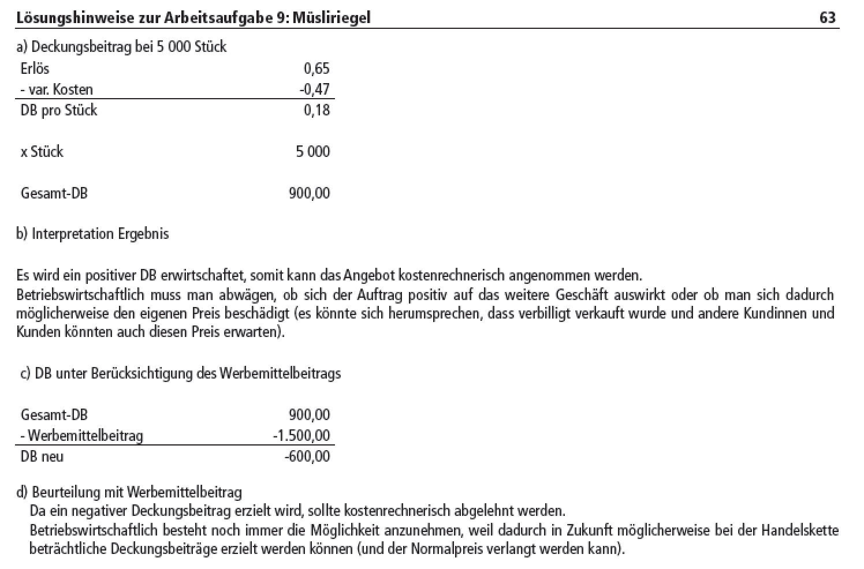
3.2 Müsliriegel
a)
DB
Nettoerlöse | 0.65
-KV | -0.47
DB | 0.18

Stück | 5000

Gesamt DB | 900

b) Siehe Beilage

c)
Gesamt DB | 900
zus. Kosten | -1500
DB neu | -600

d) Siehe Beilage

e)
Anschaffungswert | 30000 |  | DB pro Riegel
ND | 8 | Brutto | 1.21
AfA p.a. | 3750 | Ust | 0.11
 |  | Nettoerlöse | 1.1
Verkauf | 1000 | -KV | -0.47
DB pro Event | 630.00 | DB | 0.63
KV
Personla u Strom | -200
 | 0
 | -200
DB II pro Teilnahme | 430.00

BEP Teilnahmen | 8.72
aufrunden | 9.00

